syringe
Shandong Ruyue Medical Technology Co.,ltd West of Gaojiu Road, High-Tech Industrial Development Zone, Binzhou City, 256600 Shandong CHINA
E: | sunmq@xinyuehealth.com |  |  | Date ：2025/6/12
TEL: | 0086 19862173570 |  |  | No.：XY20250612
Quotation details for syringes
No. | 产品名称 | 产品描述 | 图片 | 最小起订量 | 价格，含税运青岛 | 箱规箱率
1 | 一次性使用注射器 | 1ml with needle、blister package Luer Lock/Slip、Needle on the top 1ml注射器、吸塑包装、直口/螺口、直带针 | 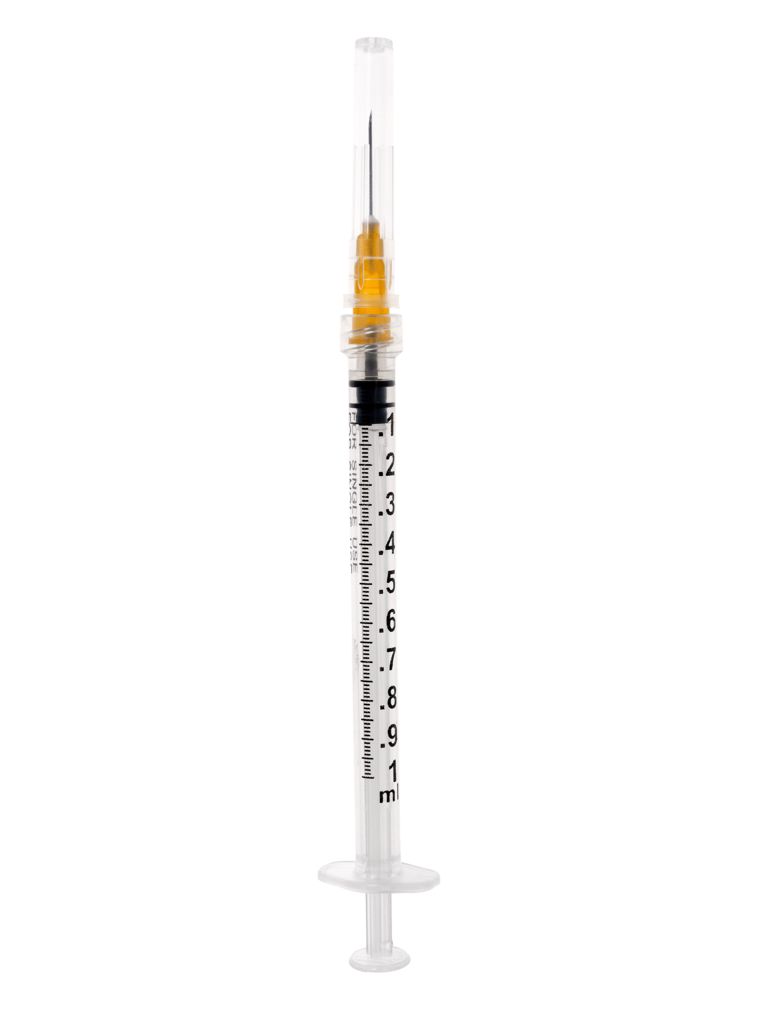 | 30万只 | ￥0.112 | Small bag:180 * 33.3mm Medium box size: 180*150*115mm Carton size: 615*380*485mm 100 pcs/box, 3200 pcs/carton
2 | 一次性使用注射器 | 3ml with needle、blister package Luer Lock、Needle on the side 3ml注射器、吸塑包装、螺口、直带针 | 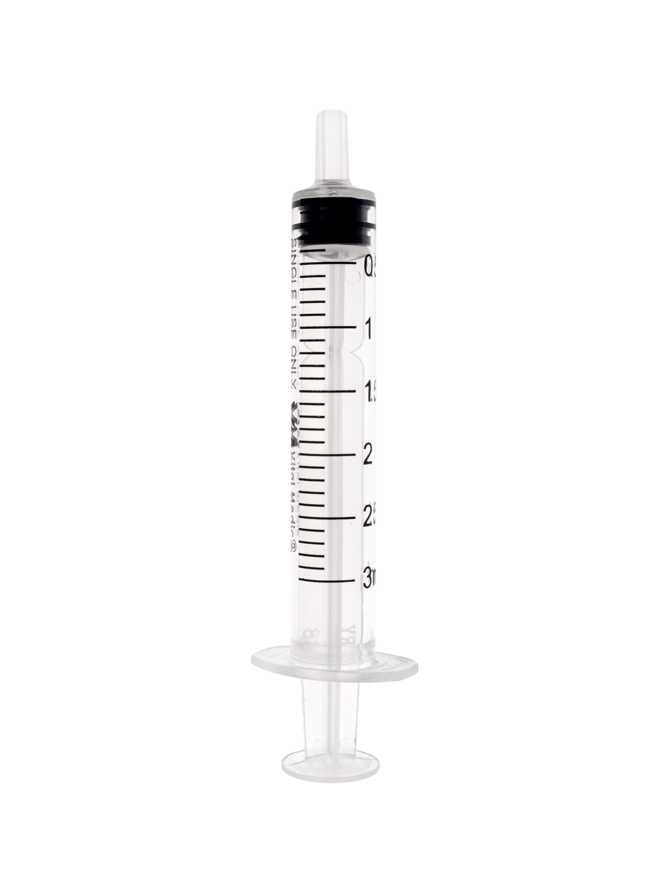 | 30万只 | ￥0.118 | Small bag：165*36.3mm Medium box size：180*160*155mm Carton size：660*380*485mm 100pcs/box，2400pcs/carton
3 | 一次性使用注射器 | 5ml with needle、blister package Luer Lock、Needle on side 5ml注射器、吸塑包装、螺口、直带针 | 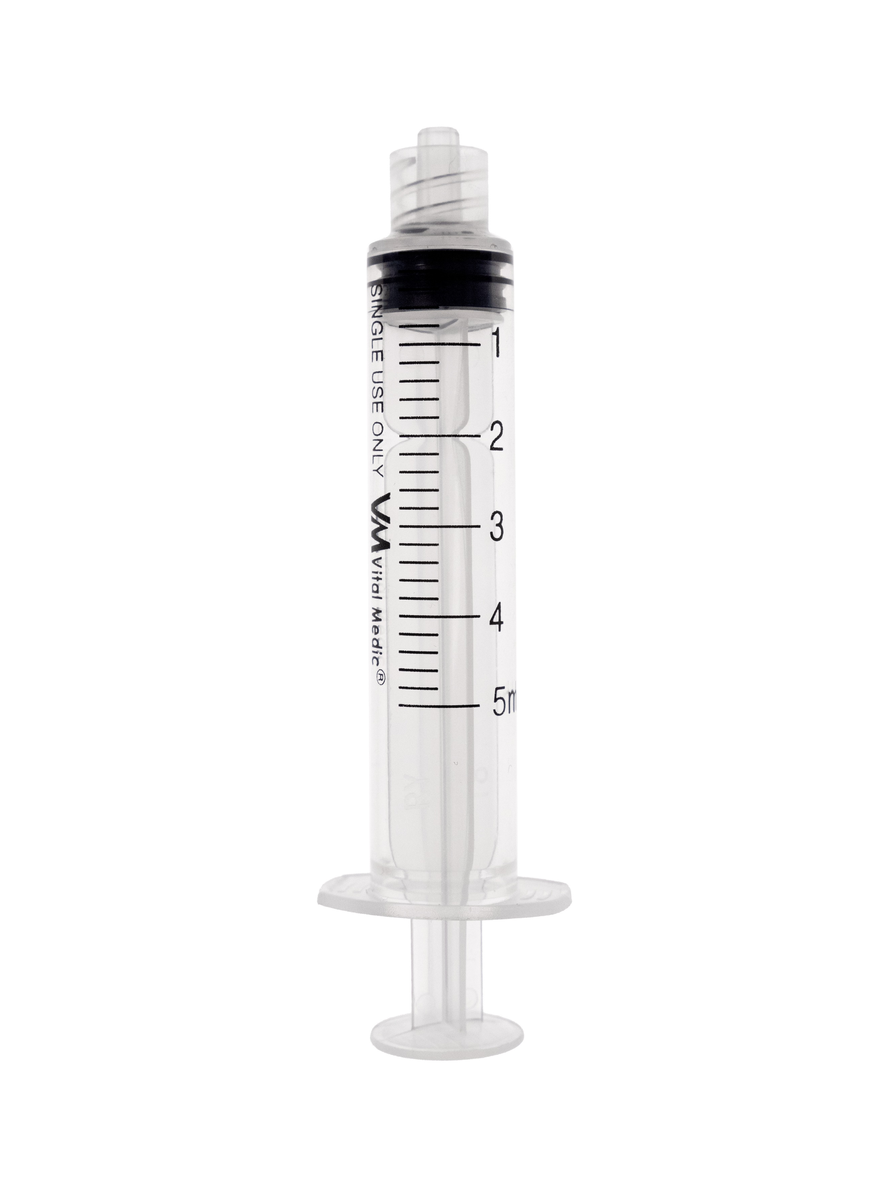 | 30万只 | ￥0.125 | Small bag：180*40mm Medium box size：200*188*175mm Carton size：615*395*550mm 100pcs/box，1800pcs/carton
4 | 一次性使用注射器 | 10ml wtih needle、blister package Luer Lock、Needle on the side 10ml注射器、吸塑包装、螺口、直带针 | 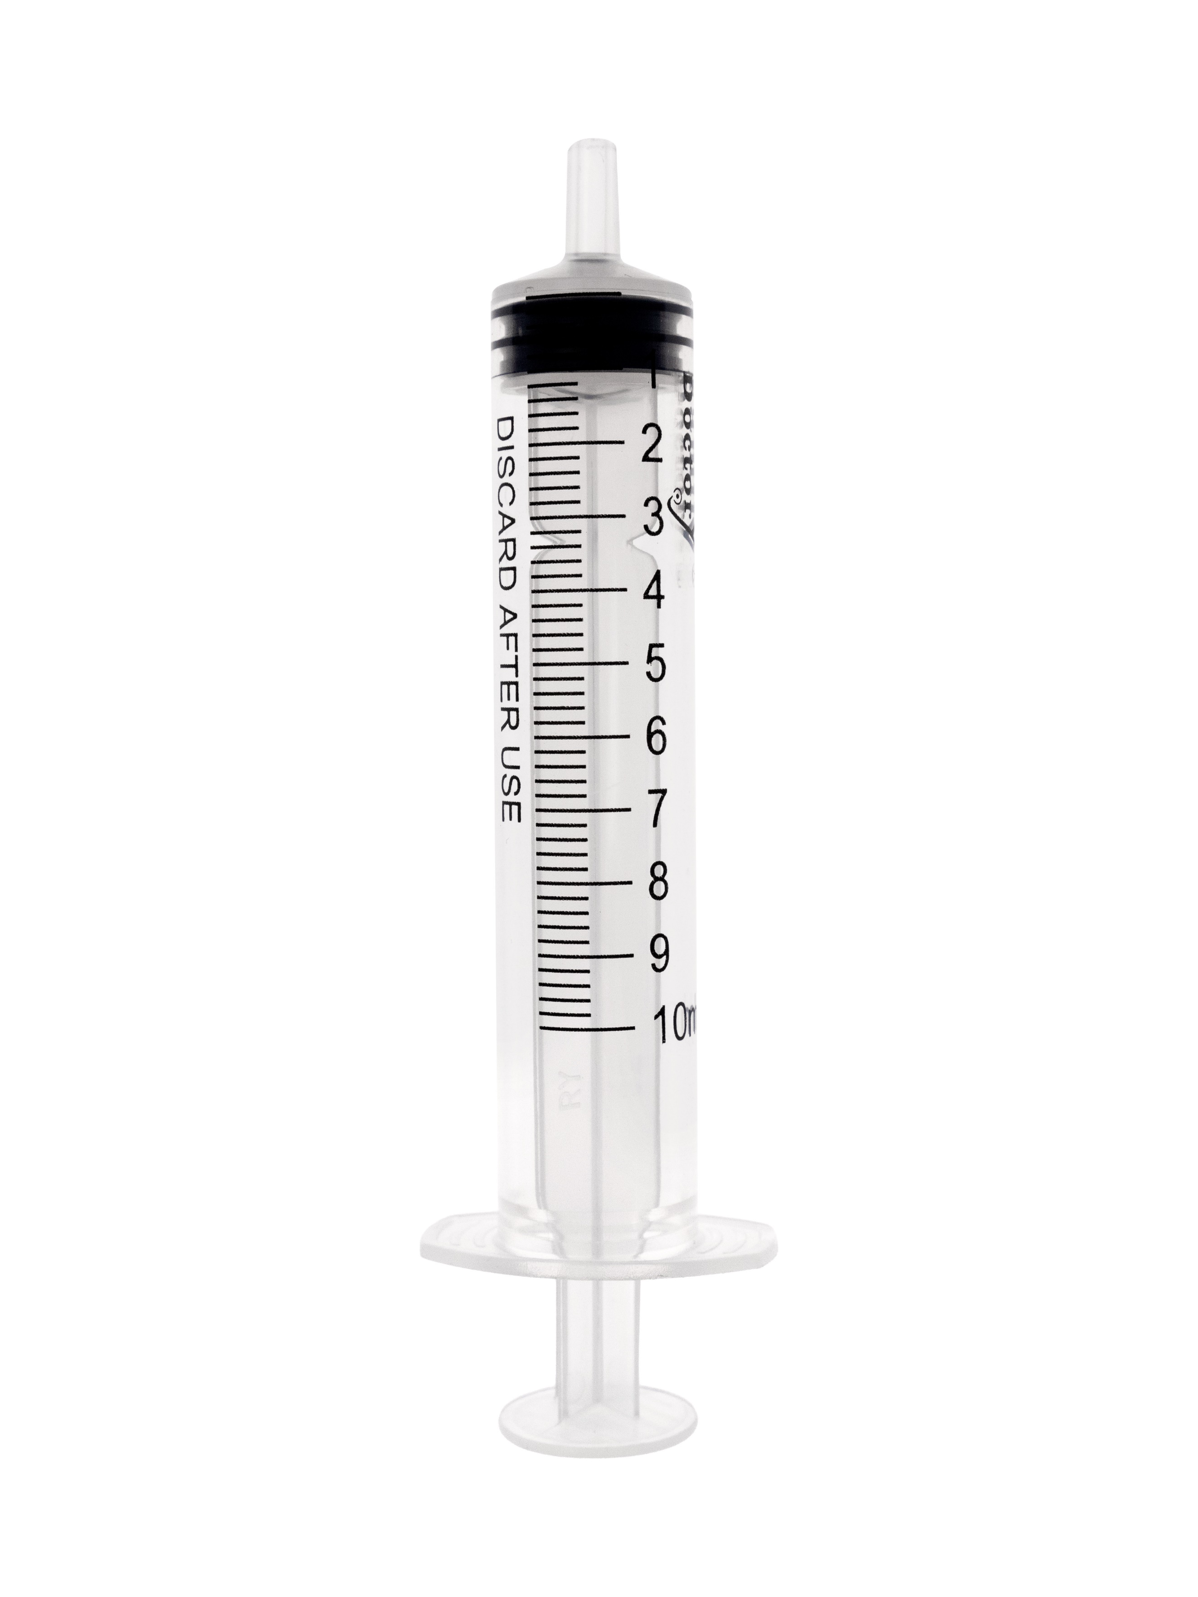 | 30万只 | ￥0.175 | Small bag：201*44.4mm Medium box size：234*197*184mm Carton size：615*485*380mm 100pcs/box，1200pcs/carton
5 | 一次性使用注射器 | 20ml with needle 、blister package Luer Lock、Needle on the side 20ml注射器、吸塑包装、螺口、直带针 | 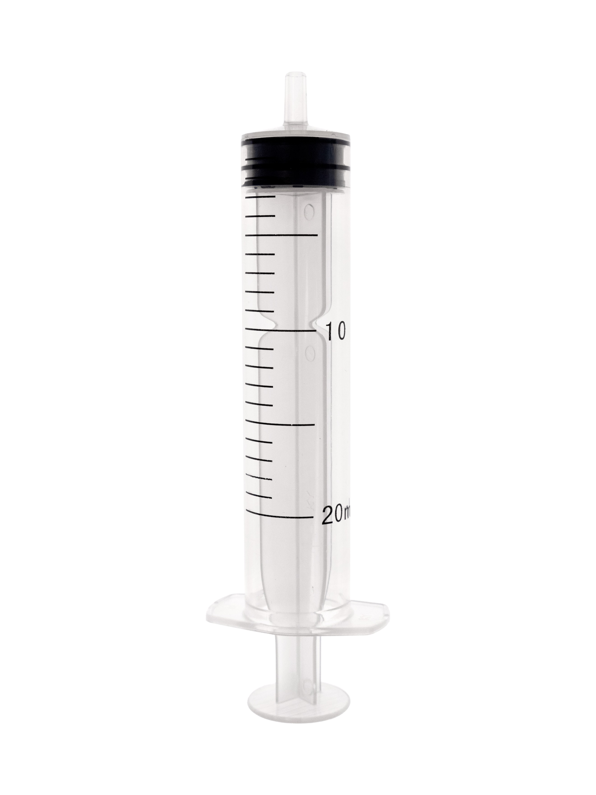 | 30万只 | ￥0.275 | Small bag：220*57mm Medium box size：215*210*149mm Carton size：615*440*450cm 50pcs/box，800pcs/carton
6 | 一次性使用喂食器 | 30ml without needle、blister package、Luer Lock 30ml注射器、吸塑包装、螺口、不带针 | 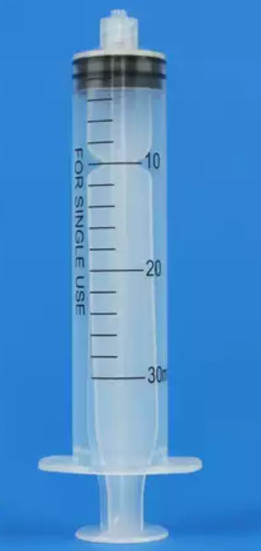 | 30万只 | ￥0.470 | Small bag：225*66.6mm Medium box size：225*200*150mm Carton size：460*420*470mm 25pcs/box，300pcs/carton
7 | 一次性使用注射器 | 50ml without needle、blister package、Luer Lock 50ml注射器、吸塑包装、螺口、不带针 | 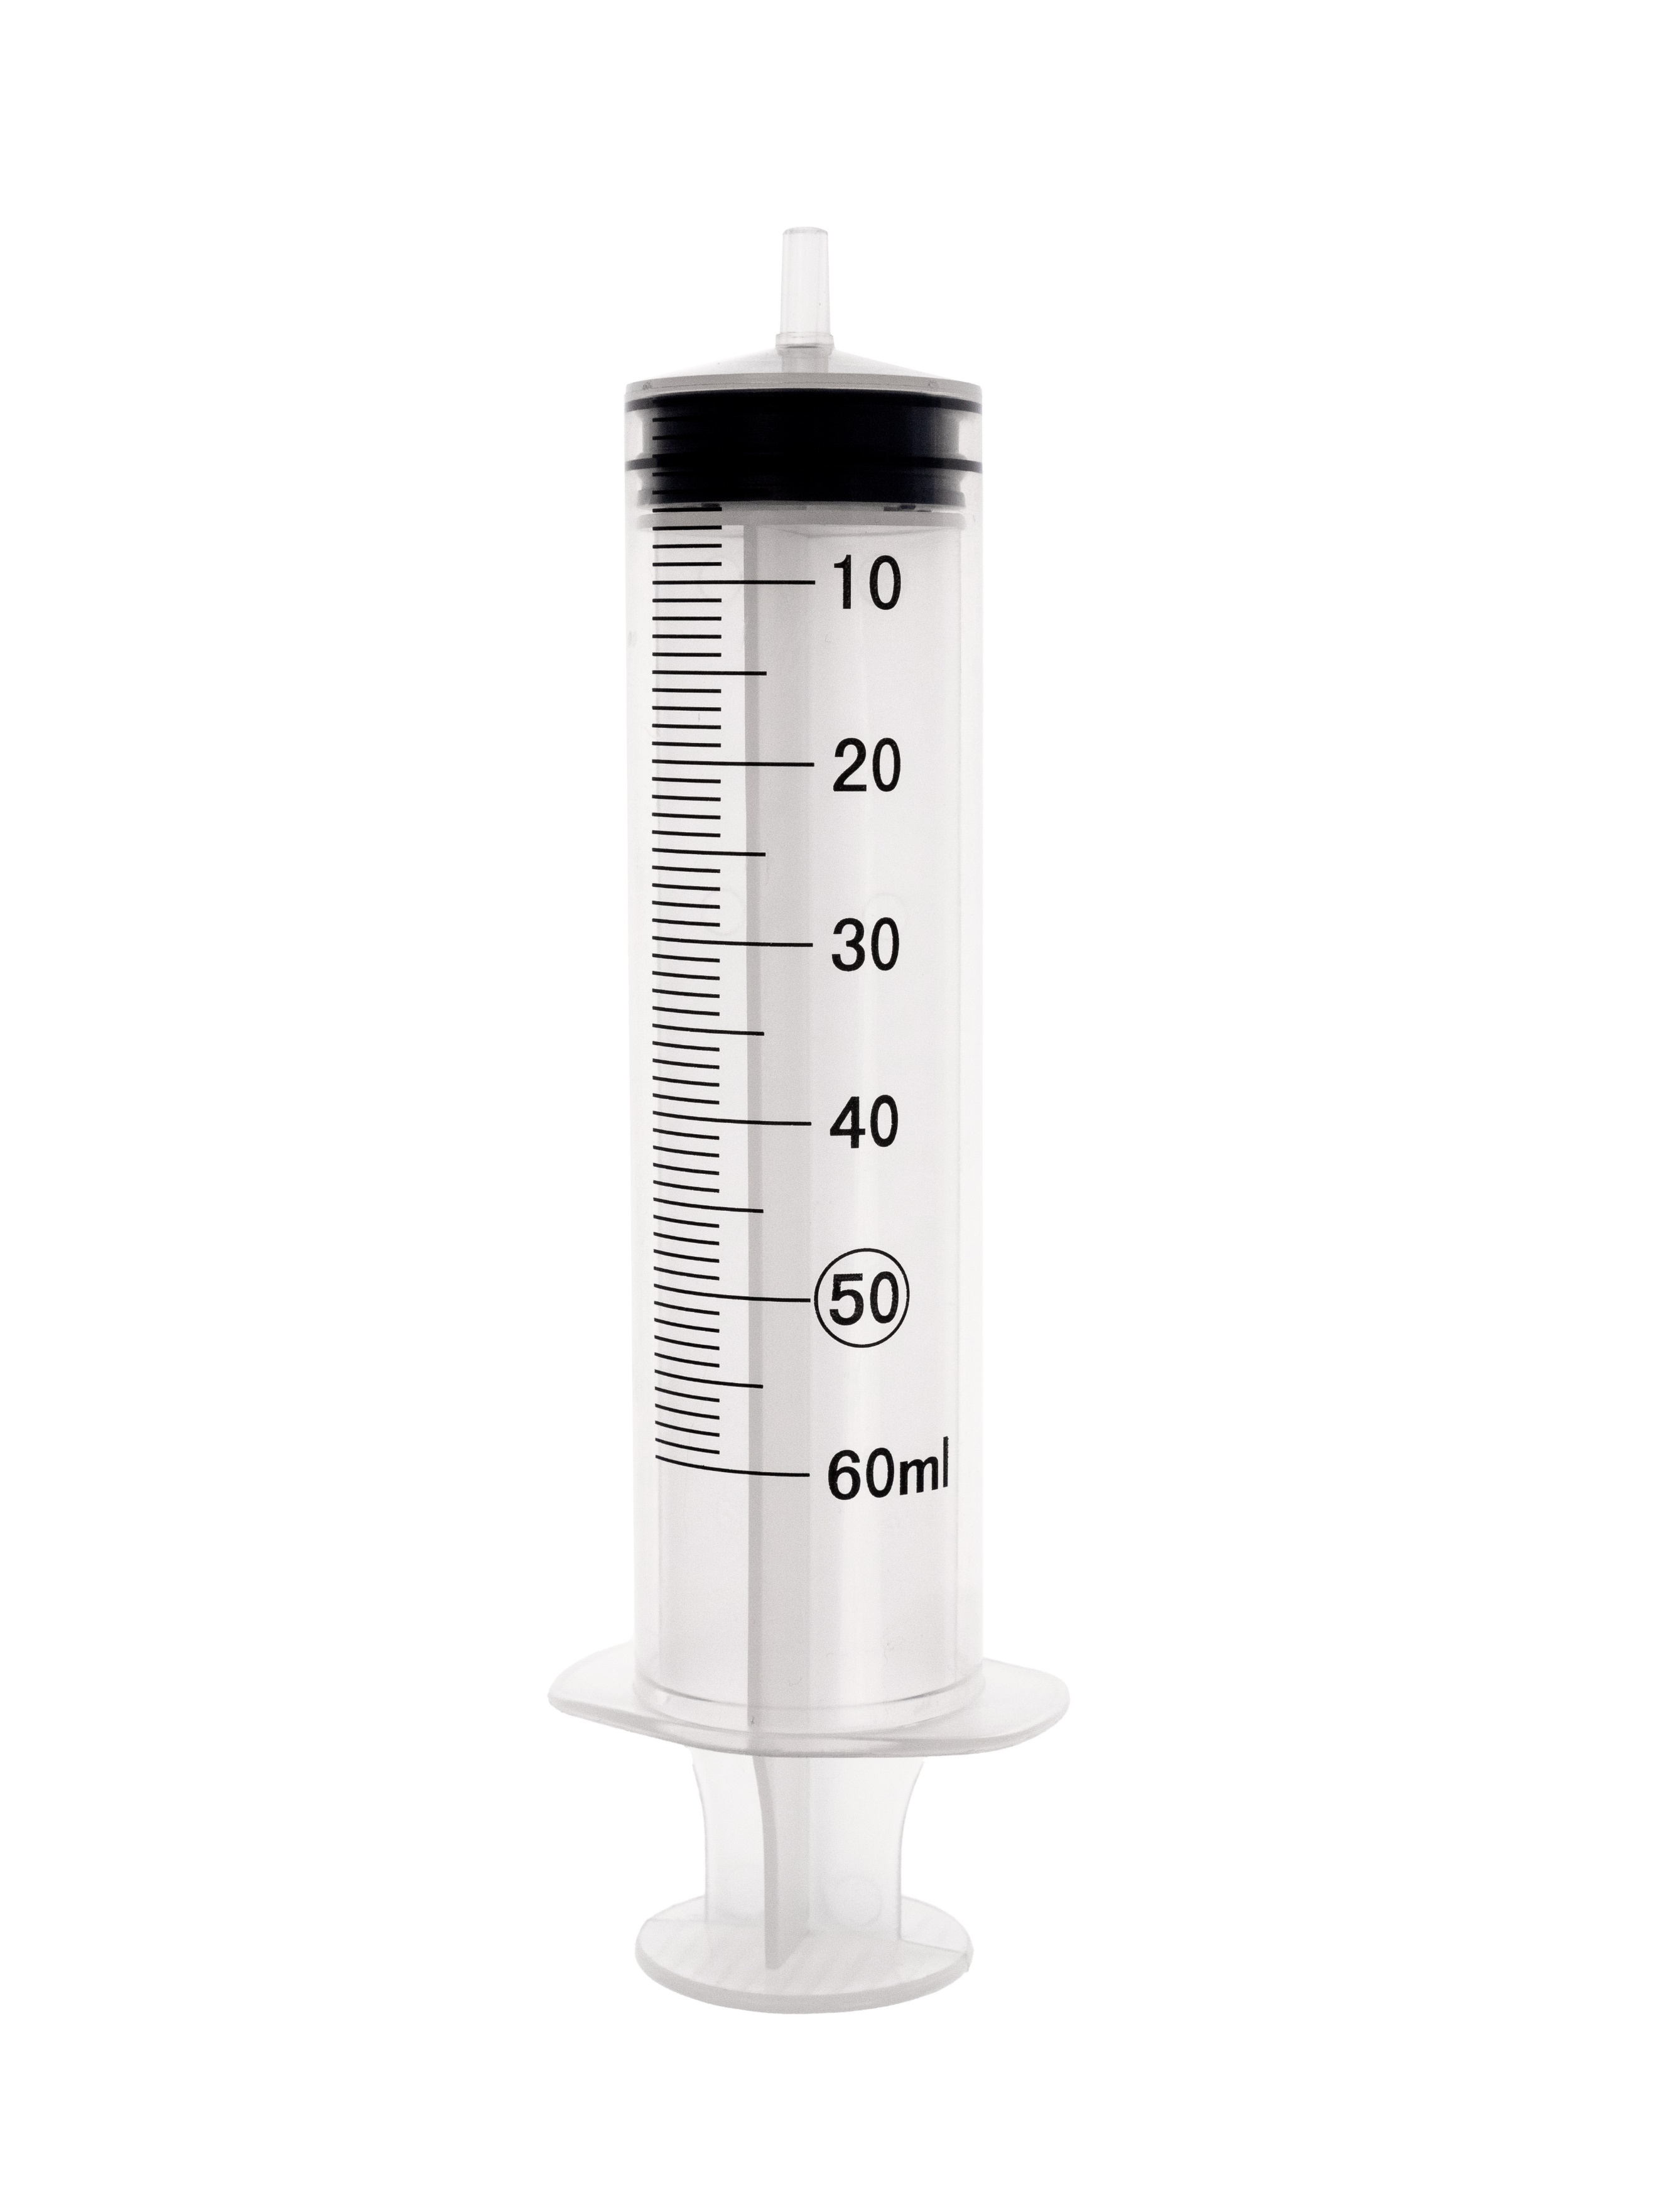 | 30万只 | ￥0.650 | Small bag：202*66.5mm Medium box size：225*200*150mm Carton size：460*420*470mm 25pcs/box，300pcs/carton
 |  | 报价时间：2025年6月12日 报价有效期：2025年6月12日-2025年7月12日

isolation
Shandong Ruyue Medical Technology Co.,ltd West of Gaojiu Road, High-Tech Industrial Development Zone, Binzhou City, 256600 Shandong CHINA
E: | sunmq@xinyuehealth.com |  |  | Date ：2025/6/12
TEL: | 0086 19862173570 |  |  | No.：XY20250612
Quotation details for isolation gown
No. | 产品名称 | 产品描述 | 图片 | 箱规箱率 | 数量 | 价格，含税运青岛
1 | isolation gown 隔离衣 | Weight: 35g/m2 Size: 130*130cm (M) Cuff : rib Velcro 7cm Style: four belts Packaging: Blister Ultrasonic sewing Sterile重量：35g/m2 尺寸：130*130cm（M） 袖口：罗纹 魔术贴7cm 款式：四条腰带 包装：纸塑袋 超声波缝纫、无菌的 |  | Paper plastic bag:30*40cm carton size:52*33*45cm 50pcs/ carton | 3000件以上 | ￥3.70
2 | isolation gown 隔离衣 | Weight: 35g/m2 Size: 145*145cm (XL) Cuff: rib Velcro 7cm Style: four belts Packaging: Blister Ultrasonic sewing Sterile 重量：35g/m2 尺寸：145*145cm (XL) 袖口：罗纹 魔术贴7cm 款式：四条腰带 包装：纸塑袋 超声波缝纫、无菌的 |  | Paper plastic bag:30*40cm carton size:52*33*45cm 50pcs/ carton | 3000件以上 | ￥3.90
3 | 一次性外科口罩 | 一次性外科口罩 | 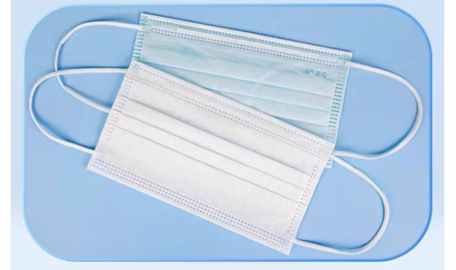 | 10只/小包 100只/ 中包 | 20万只以上 | ￥0.15/只
 |  | 报价时间：2025年6月12日 报价有效期：2025年6月12日-2025年7月12日

Cotton products
Shandong Ruyue Medical Technology Co.,ltd West of Gaojiu Road, High-Tech Industrial Development Zone, Binzhou City, 256600 Shandong CHINA
E: | sunmq@xinyuehealth.com |  |  | Date ：2025/6/12
TEL: | 0086 19862173570 |  |  | No.：XY20250612
Quotation details
No. | 产品名称 | 产品描述 | 图片 | 箱规箱率 | 数量 | 价格，含税运青岛
1 | 医用棉棒 medical cotton swab |  | 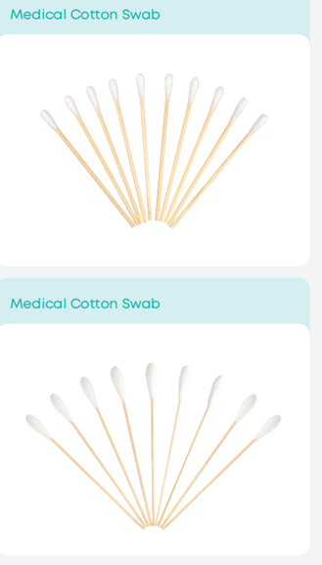 | 50只/包 50pcs/bag 500包/箱 500bags/carton 540x390x400mm | 20GP:775万只 | ￥ 0.48/包
2 | 医用棉球 medical cotton ball | 每个球0.2g | 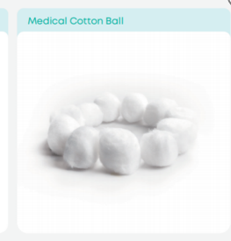 | 10公斤/袋 10 kg/bag 一吨 13m³ | 20GP:2吨 | ￥ 29/kg
3 | 碘伏棉签 Iodine swab | 型号规格： 8㎝/支 折断型 Model specifications: 8cm/broken type | 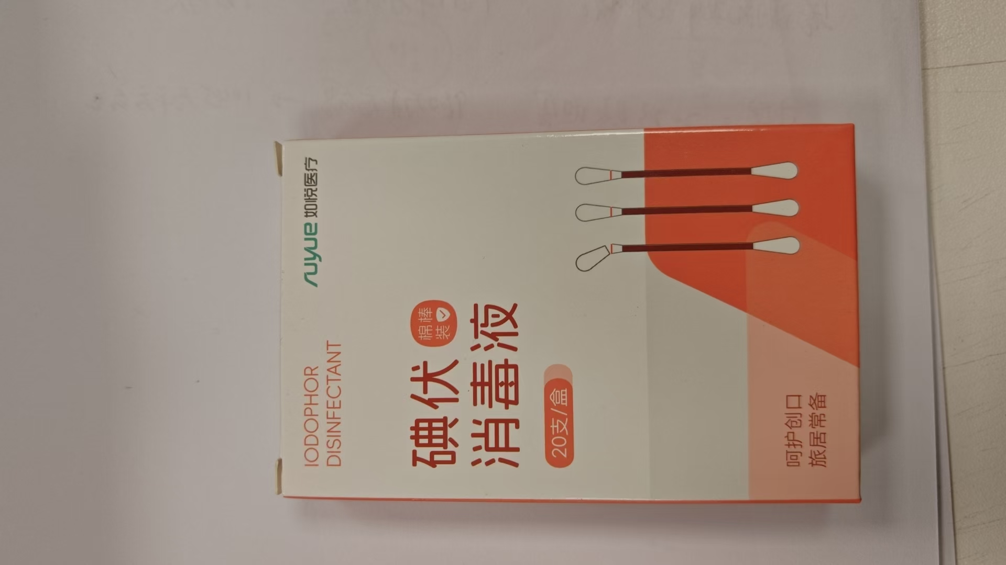 | 50支/盒 200盒/箱 外箱内径 46*45*36CM 中盒尺寸11*4.5*7 50 pieces/box, 200 boxes/box carton size 46 * 45 * 36CM Medium box size 11 * 4.5 * 7 | 20GP:360万只 | ￥ 2.3元/ 盒
 |  | 报价时间：2025年6月12日 报价有效期：2025年6月12日-2025年7月12日

gloves
Shandong Ruyue Medical Technology Co.,ltd West of Gaojiu Road, High-Tech Industrial Development Zone, Binzhou City, 256600 Shandong CHINA
E: | sunmq@xinyuehealth.com |  |  | Date ：2025/6/12
TEL: | 0086 19862173570 |  |  | No.：XY20250612
Quotation details
No. | 产品名称 | 产品描述 | 图片 | 箱规箱率 | 数量 | 价格，含税运青岛
1 | 丁腈手套 nitrile gloves | 标准码 M 3.5g 指麻 黑色 /蓝色 | 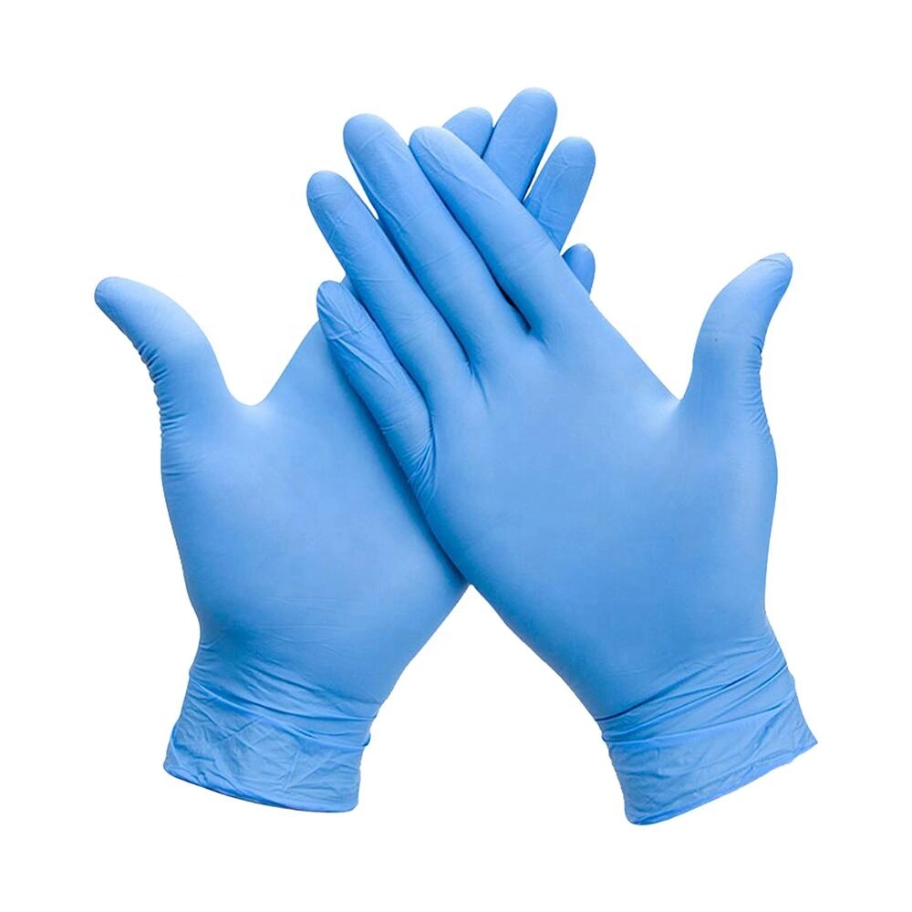 | 100pcs/box 10boxs/carton 32*25*26cm | 40HQ:310万只 | ￥ 13/盒
2 | 丁腈手套 nitrile gloves | 标准码 M 3.5g 指麻 黑色 /蓝色 |  | 100pcs/box 10boxs/carton 32*25*26cm | 40HQ:310万只 | ￥ 13.2/盒
 |  | 报价时间：2025年6月12日 报价有效期：2025年6月12日-2025年7月12日

